formulier
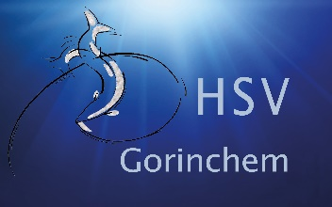
AANVRAAG WINTERBERGING 2022-2023

Alleen voor leden H.S.V. Gorinchem

SLUITING INSCHRIJVING | 26 SEPTEMBER 2022
WINTERBERGING DATA | 22 EN 29 OKTOBER 2022 |  | ALGEMENE VOORWAARDEN:
RETOUR | berging@hsv-gorinchem.nl
 | Kantine Kaliwaal (bij aanwezigheid)

U wordt geinformeerd (mail) door de steigercommissie wanneer uw boot ingepland staat

Naam

Adres

Huisnummer

Telefoon

Email

Lidmaatschapnummer

Ligplaatsnummer

Bootgegevens | Bootnaam
 | Lengte
 | Breedte
 | Gewicht

Geef hieronder aan waarvan u gebruik gaat maken
Gebruik Kaliwaal € 25,00
Gebruik Hijskraan € 100,00
Benodigde schragen € 6,00 p/st
Eigen trailer
Neemt boot mee naar huis

OPMERKINGEN

 |  | Z.O.Z

